상품제안서
100% 천연 그래핀원단 탄소 전기담요 - 더블 | 상품코드: S30102

 |  |  |  |  |  |  | 02-713-8555 | www.synergygift.co.kr
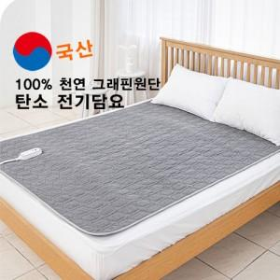

【상세/제작정보】 | <p>합성 탄소섬유가 아닌 순도 100% 그래핀 원단으로 국제 공인된 친환경 인증(GRS)을 획득하였습니다.</p><p>&nbsp;</p><p>※스티커 부착 가능, 비용은 별도문의 바랍니다.</p>

【인쇄/포장옵션】 | / 포장불가능

【공급단가】 | 수량 | 3~ | 10~ | 30~ | 50~ | 100~
*VAT별도 | 단가 | 117,500원 | 115,620원 | 112,800원 | 109,980원 | 108,100원

【상품 URL】 | https://www.synergygift.co.kr:443/src/goods_detail.php?gdno=30102

